ModeladoE-R
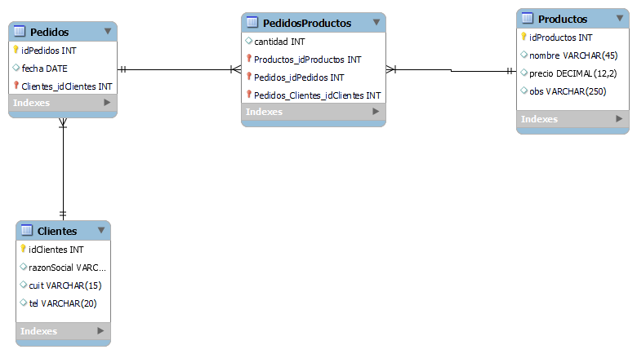

No olvidar hacer incremental las Pk, hacerlo luego es mas laborioso

